Accueil
FR ⏐ EN
FR ⏐ EN
FR ⏐ EN
Léonnie P A T I N E un certain je ne sais quoi !
 |  |  |  |  |  |  |  |  | Rechercher sur le site

 | Accueil | e-Boutique | Services | Cours de patine | A propos de Léonnie | Inspirations | Lieux de vente | Blog | Contact

f

photos
p

<
>
t

Léonnie est passionnée, curieuse et audacieuse. Elle aime la nature, ses couleurs, ses textures, ses matières et s’en inspire librement. Elle est aussi citadine, elle aime glaner, récupérer, détourner les objets qui l’entourent en leur donnant un petit supplément d’âme, un certain je ne sais quoi … Ses créations originales, douces ou acidulées trouvent leur harmonie à travers le travail du bois et la fabrication de 100 % peintures naturelles. Ses patines inspirées du dehors sont profondes, subtiles, minérales. Elles surprendront vos sens et illumineront votre intérieur. Venez découvrir son univers et entrez dans un quotidien naturel et coloré !

CGV - Paiement - Copyright@

e-Boutique (p.1)
FR ⏐ EN
FR ⏐ EN
Léonnie P A T I N E un certain je ne sais quoi !
 |  |  |  |  |  |  |  |  | Rechercher sur le site

 | Accueil | e-Boutique | Services | Cours de patine | A propos de Léonnie | Inspirations | Lieux de vente | Blog | Contact

Léonnie/e-Boutique

f
<
 |  | PHOTOS 1. Créations 2. Peinture 3. Nouveautés / Actus
CREATIONS
Meubles
>
p
Couleurs
PEINTURE
Peinture
t
Pigments
Pinceau
Finition
COURS

CGV - Paiement - Copyright@

e-Boutique (p.2)
FR ⏐ EN
FR ⏐ EN
Léonnie P A T I N E un certain je ne sais quoi !
 |  |  |  |  |  |  |  |  | Rechercher sur le site

 | Accueil | e-Boutique | Services | Cours de patine | A propos de Léonnie | Inspirations | Lieux de vente | Blog | Contact

Léonnie/e-Boutique/Créations (ou couleurs : les carrés apparaiteraient en fonction d'où on clique - qu'en pensez-vous ?)

CREATIONS
Meubles
 | armoire
 | bonnetière
 | buffet
 | bureau
 | cadre
 | chaise
 | chevet
 | chiffonnier
 | commode
 | console
 | enfants
 | miroir
 | objets divers
 | table

Couleurs
 | blanc
 | bleu
 | gris
 | jaune
 | noir
 | orange
 | rose
 | rouge
 | vert
 | violet

PEINTURE
Peinture
 | Couleur 1
 | Couleur 2
 | Couleur 3
 | Couleur 4
 | Couleur 5
 | Couleur 6
Bonding agent
Cire
 | Cire 1
 | Cire 2
Huile
Pigments
 | Pigment 1
 | Pigment 2
 | Pigment 3
 | Pigment 4
 | Pigment 5
Outils
 | Pinceau 1
 | Pinceau 2
 | Mixer
 | Tablier
 | Abrasif 120
 | Abrasif 220
 | ?
CGV - Paiement - Copyright@

e-boutique - créations (p.3)
FR ⏐ EN
Léonnie P A T I N E un certain je ne sais quoi !
 |  |  |  |  |  |  |  |  | Rechercher sur le site

 | Accueil | e-Boutique | Services | Cours de patine | A propos de Léonnie | Inspirations | Lieux de vente | Blog | Contact

Léonnie/e-Boutique/créations/meubles/chiffonnier

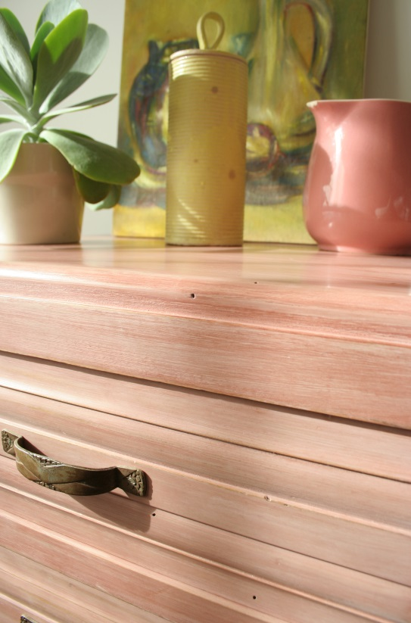
CHIFFONIER
Table d'appoint ou bureau Bois : merisier
Couleur : grenade
Dimensions
Prix € 495
A venir retirer sur place Livraison possible sur devis
*** Me contacter : contact@leonnie.com
06 75 35 07 53
f
CREATIONS
Meubles
Couleurs
p
t
PEINTURE
Peinture
Pigments
Finition
Accessoires

COURS

CGV - Paiement - Copyright@

Services (p.1)
FR ⏐ EN
Léonnie P A T I N E un certain je ne sais quoi !
 |  |  |  |  |  |  |  |  | Rechercher sur le site

 | Accueil | e-Boutique | Services | Cours de patine | A propos de Léonnie | Inspirations | Lieux de vente | Blog | Contact

Léonnie / Services

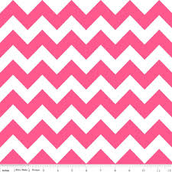
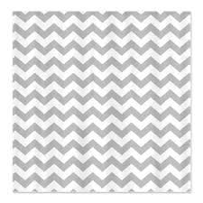
PARTICULIERS

PROFESSIONNELS
COURS
PROFESSIONNELS
PARTICULIERS
COURS DE PATINE
redirection vers -Cours-

CGV - Paiement - Copyright@

Services - Part.(p.2)
FR ⏐ EN
Léonnie P A T I N E un certain je ne sais quoi !
 |  |  |  |  |  |  |  |  | Rechercher sur le site

 | Accueil | e-Boutique | Services | Cours de patine | A propos de Léonnie | Inspirations | Lieux de vente | Blog | Contact

f
Léonnie / Services / Particuliers
 |  | PHOTOS DU DEROULEMENT D'UN BRIEF CLIENT 1. pièce avant (ancien meuble) 2. proposition avec échantillons 3. meuble fini en situation
PARTICULIERS
<
>
p
PROFESSIONNELS

t
COURS
redirection vers -Cours-

 |  | > Vous avez changé de décoration, vos anciens meubles vous plaisent et vous souhaitez les intégrer dans votre nouvel intérieur ? > Votre intérieur vous plait, vous souhaitez donner une deuxième vie à vos meubles en leur apportant une autre couleur, un autre aspect ? > Vous souhaitez acquérir un meuble de brocante et le relooker ? > Vous aimez les meubles personnalisés et uniques ? La patine est LA solution ! Léonnie, > écoute vos envies, vous conseille et vous propose une solution adaptée à votre projet : o expertise technique du meuble (essence du bois, décapage, restauration à prévoir…) o diagnostic couleur à partir d’échantillons peints à la main > réalise vos projets sur devis : o créations sur-mesure, modèles uniques o utilisation de peintures 100% naturelles fabriquées à l’atelier o délais et engagements respectés > travaille en collaboration avec : o des brocanteurs pour dénicher le meuble dont vous rêvez o des décorateurs pour intégrer un meuble patiné dans votre décoration intérieure Pour plus d'informations : Contact (redirection vers contact)

CGV - Paiement - Copyright@

Services - Prof. (p.3)
FR ⏐ EN
Léonnie P A T I N E un certain je ne sais quoi !
 |  |  |  |  |  |  |  |  | Rechercher sur le site

 | Accueil | e-Boutique | Services | Cours de patine | A propos de Léonnie | Inspirations | Lieux de vente | Blog | Contact

f
Léonnie / Services / Professionnels
 |  | PHOTOS DU DEROULEMENT D'UN BRIEF CLIENT 1. pièce avant (ancien meuble) 2. esquisse d'un décorateur 3. tissus et papier peint choisi 4. proposition d'une patine 5. choix 6. meuble fini en situation
PARTICULIERS
<
>
p
PROFESSIONNELS

t
COURS
redirection vers -Cours-

 |  | Vos clients vous confient des projets de décoration dans lesquels : > vous souhaitez intégrer des meubles anciens en leur donnant une nouvelle couleur, un nouvel aspect afin qu’ils s’intègrent harmonieusement au nouveau décor ? > vous êtes amené à proposer de meubles vintage que vous souhaitez relooker ? La patine est LA solution ! Léonnie, > écoute votre demande, vous conseille et vous propose une solution adaptée à votre projet : o expertise technique du meuble (essence du bois, décapage, restauration à prévoir…) o diagnostic couleur à partir d’échantillons peints à la main > réalise vos projets sur devis : o créations sur-mesure, modèles uniques o utilisation de peintures 100% naturelles fabriquées à l’atelier o délais et engagements respectés > travaille en collaboration avec : o des brocanteurs pour dénicher le meuble que vous rechercher Pour plus d'informations : Contact (redirection vers contact)

CGV - Paiement - Copyright@

Cours (p.1)
FR ⏐ EN
Léonnie P A T I N E un certain je ne sais quoi !
 |  |  |  |  |  |  |  |  | Rechercher sur le site

 | Accueil | e-Boutique | Services | Cours de patine | A propos de Léonnie | Inspirations | Lieux de vente | Blog | Contact

Léonnie / Stage
f
STAGE |  | PHOTOS DU DEROULEMENT DU COURS 1. meuble brut 2. conseils couleurs 3. étape 1 4. meuble fini 5. meuble en situation
Stage de patine
Stage de couleurs
p
Lieux
<
>
t
Dates (quand on clique ici, serait-il pertinent que le visiteur soit emmené vers "dates" dans le texte" ?)

VIDEOS / Tutoriels
Vidéo 1
Vidéo 2
Vidéo 3
Vidéo 4

 |  | Patiner un meuble, ça n’est pas que l’application d’une simple peinture ! Une patine, c’est l’effet du temps qui passe, elle donne une âme, une profondeur, une émotion. Si vous souhaitez découvrir ses secrets d’atelier, venez suivre un cours de patine et partagez un moment convivial. Le stage se déroule sur 2 jours : - venez avec un meuble décapé et des photos de votre intérieur, - après un diagnostic de votre meuble et de votre intérieur, un choix de patines vous sera proposé, - à partir d’une gamme de peinture 100% naturelle, vous apprendrez les secrets d’une patine réussie, et réalisez vous-même votre projet - vous repartirez avec un meuble entièrement relooké près à redynamiser votre intérieur ! > Coût : 240 €/2jours matériel compris (Horaires : 9h-12h / 13h30-16h30) > Matériel : - Votre meuble doit être de petite taille pour qu’il puisse être achevé en 2 jours (chevet, chaise, table basse, portes de buffet…) - Les peintures et accessoires sont inclues dans la prestation. > Nombre de personne : 5 max. > Dates : > Lieux : prévoir des liens vers les lieux pour que les clients puissent visualiser l'endroit. > Pour s'inscrire : Contact (redirection vers contact) A l’occasion de : - Idée cadeau (enterrement de vie de jeune fille) - Activité de découverte entre amis - Stage de perfectionnement - Activités associatives - Comité d’entreprise (développement de la créativité et cohésion d’équipe) Témoignages : redirection vers FB

CGV - Paiement - Copyright@

Cours (p.2)
FR ⏐ EN
Léonnie P A T I N E un certain je ne sais quoi !
 |  |  |  |  |  |  |  |  | Rechercher sur le site

 | Accueil | e-Boutique | Services | Cours de patine | A propos de Léonnie | Inspirations | Lieux de vente | Blog | Contact

Léonnie / Cours/Tutoriels
f
p
COURS |  | VIDEO 1 |  |  |  | VIDEO 2
Lieux
Dates (quand on clique ici, serait-il pertinent que le visiteur soit emmené vers "dates" dans le texte" ?)
t
y
VIDEOS / Tutoriels
Vidéo 1
Vidéo 2 |  | VIDEO 3 |  |  |  | VIDEO 4
Vidéo 3
Vidéo 4

CGV - Paiement - Copyright@

A propos de Léonnie
FR ⏐ EN
Léonnie P A T I N E un certain je ne sais quoi !
 |  |  |  |  |  |  |  |  | Rechercher sur le site

 | Accueil | e-Boutique | Services | Cours de patine | A propos de Léonnie | Inspirations | Lieux de vente | Blog | Contact

Léonnie / à propos de Léonnie

 |  | Léonnie est passionnée, curieuse et audacieuse. Elle aime la nature, ses couleurs, ses textures, ses matières et s’en inspire librement. Elle est aussi citadine, elle aime glaner, récupérer, détourner les objets qui l’entourent en leur donnant un petit supplément d’âme, un certain je ne sais quoi … Ses créations originales, douces ou acidulées trouvent leur harmonie à travers le travail du bois et la fabrication de 100 % peintures naturelles. Ses patines inspirées du dehors sont profondes, subtiles, minérales. Elles surprendront vos sens et illumineront votre intérieur. Venez découvrir son univers et entrez dans un quotidien naturel et coloré !

CGV - Paiement - Copyright@

Inspirations (p.1)
FR ⏐ EN
Léonnie P A T I N E un certain je ne sais quoi !
 |  |  |  |  |  |  |  |  | Rechercher sur le site

 | Accueil | e-Boutique | Services | Cours de patine | A propos de Léonnie | Inspirations | Lieux de vente | Blog | Contact

Léonnie / Inspirations

AMBIANCES
par pièce |  |  | Voir pour les tailles de photos.
 | Bureau
 | Chambres
 | Cuisine
 | Enfants
 | Industriel
 | Salle à manger
 | Salon
 | SDB
par couleurs
 | blanc
 | bleu
 | gris
 | jaune
 | noir
 | orange
 | rose
 | rouge
 | vert
 | violet

CGV - Paiement - Copyright@

Inspirations (p.2)
FR ⏐ EN
Léonnie P A T I N E un certain je ne sais quoi !
 |  |  |  |  |  |  |  |  | Rechercher sur le site

 | Accueil | e-Boutique | Services | Cours de patine | A propos de Léonnie | Inspirations | Lieux de vente | Blog | Contact

Léonnie / Inspirations/Ambiances/Bureau

f
AMBIANCES
Bureau |  | Situation : si j'ai 3 bureaux à proposer... Créé-t-on une troisième page pour que les gens puissent cliquer et visionner 3 photos différentes ou bien la photo s'agrandit et il faut fermer pour revenir à la page 2 (moins pratique je pense) ?

p
t

CGV - Paiement - Copyright@

Blog
FR ⏐ EN
Léonnie P A T I N E un certain je ne sais quoi !
 |  |  |  |  |  |  |  |  | Rechercher sur le site

 | Accueil | e-Boutique | Services | Cours de patine | A propos de Léonnie | Inspirations | Lieux de vente | Blog | Contact

Léonnie/Blog

f
ECHAPEES |  | NOUVEAUTES !

p
ENVIE DE

DIY
t

 |  | Parce que Léonnie est une rêveuse, parce qu’elle aime autant profiter de son intérieur douillet à lire, décorer, cuisiner que passer son temps dehors à se balader, fureter et chiner, elle a choisi de vous entrouvrir son univers. Ce blog est une invitation à la poésie, à la décoration, aux couleurs, à la détente, au farniente et aux idées partagées. A l’heure où le rêve s’impose, Léonnie vous invite à la suivre dans ses Echappées, à découvrir toutes ses Envies de, et vous inspirer de ses idées de DIY.

CGV - Paiement - Copyright@

Contact
FR ⏐ EN
Léonnie P A T I N E un certain je ne sais quoi !
 |  |  |  |  |  |  |  |  | Rechercher sur le site

 | Accueil | e-Boutique | Services | Cours de patine | A propos de Léonnie | Inspirations | Lieux de vente | Blog | Contact

Léonnie/Contact

 |  | LEONNIE Céline Ronsin 06 75 35 07 53

 |  | formulaire de contact

CGV - Paiement - Copyright@

CGV
FR ⏐ EN
Léonnie P A T I N E un certain je ne sais quoi !
 |  |  |  |  |  |  |  |  | Rechercher sur le site

 | Accueil | e-Boutique | Services | Cours de patine | A propos de Léonnie | Inspirations | Lieux de vente | Blog | Contact

Léonnie/CGV

CGV - Paiement - Copyright@

